прайс ЭБК
2026-05-27 | ЭЛЕМЕНТЫ БЕЗОПАСНОСТИ КРОВЛИ
Наименование/изображение |  | Технические характеристики |  | Цена, руб/шт
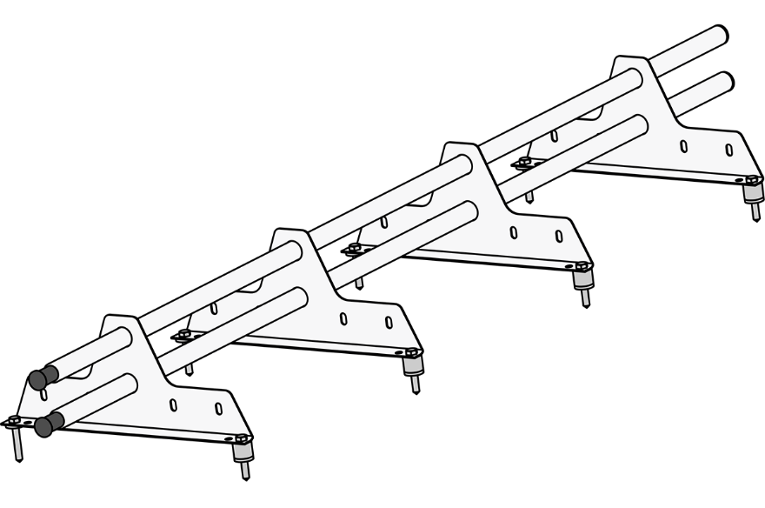 СНЕГОЗАДЕРЖАТЕЛЬ ROOFSYSTEMS ECONOM NEXT |  | Длина, мм. | 3000 | 2,224
 |  | Сечение трубы мм. | Ø25 (круг)
 |  | Толщина стенки трубы, мм. | 0,9-1,1 мм ГОСТ 8644-68
 |  | Толщина материала опоры, мм | 1.5
 |  | Материал опоры | сталь х/к марки 08пс ГОСТ 16523-97
 |  | Цветовая гамма | RAL 3005 (Красное вино) RAL 7004 (Сигнальный серый) RAL 7024 (Графитовый серый) RAL 9005 (Глубокий черный) RAL 8017 (Шоколад)
 |  | Покрытие | краска порошковая полиэфирная для наружных работ. Толщина покрытия 65мкм
 |  | Вес изделия, кг | 5.4
 |  | Комплектация | Труба Ø25 (круг) х/к 3,0м - 2шт Опора ECONOM NEXT - 4шт Комплект крепежа № С1/1 Саморез 8х50 глухарь - 8шт Саморез 4,8х19 сверло - 2шт Прокладка ЕПДМ резиновая 4мм - 8шт Втулка пластиковая - 4шт Заглушка Ø25 - 4шт
 |  | Применение | металлочерепица, гибкая черепица, профнастил с высотой волны не более 44 мм (свыше 44мм и сэндвич-панель при использовании планки-переходника)
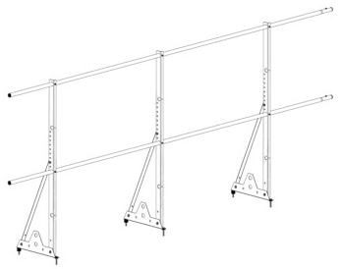 ОГРАЖДЕНИЕ СФУНКЦИЕЙ СНЕГОЗАДЕРЖАТЕЛЯ ROOFSYSTEMS ECONOM |  | Длина, мм. | 3000 | 3,887
 |  | Высота, мм | 1200
 |  | Сечение трубы мм. | Ø25
 |  | Толщина стенки трубы, мм. | 0,9-1,1
 |  | Цветовая гамма | RAL 7004 (сигнаотный серый) RAL 7024 (графитовый серый) RAL 9005 (глубокий черный) RAL 8017 (Шоколад)
 |  | Количество отверстий для труб | 6
 |  | Комплектация | Труба Ø25 х/к 3м - 2шт Кронштейн ограждения ECONOM thick Н-1200 - 3шт Укосина ограждения ECONOM 700 - 3шт Опора ECONOM NEXT - 3шт Комплект крепежа № С1/1 Саморез 8х50 глухарь - 6шт Болт М8х16 - 9шт Гайка М8 с фланцем - 9шт Саморез 4,8х19 сверло - 16шт Прокладка ЕПДМ резиновая 4мм - 6шт Заглушка Ø18 - 4шт Втулка пластиковая - 3шт
 |  | Применение | металлочерепица; профнастил: гибкая черепица; сэндвич-панели

2026-05-27 | ЭЛЕМЕНТЫ БЕЗОПАСНОСТИ КРОВЛИ
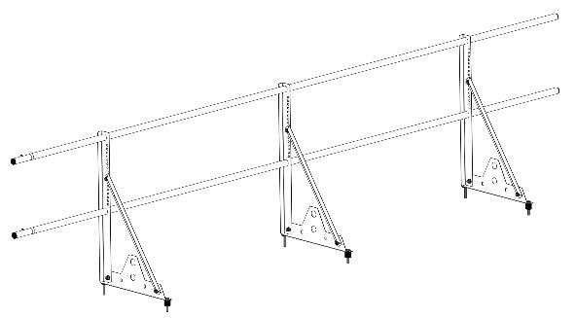 ОГРАЖДЕНИЕ СФУНКЦИЕЙ СНЕГОЗАДЕРЖАТЕЛЯ ROOFSYSTEMS ECONOM |  | Длина, мм. | 3000 | 3,203
 |  | Высота, мм | 600
 |  | Сечение трубы мм. | Ø25
 |  | Толщина стенки трубы, мм. | 0,9-1,1 мм ГОСТ 8644-68
 |  | Толщина материала опоры, кронштейна, укосины, мм | 1.5
 |  | Материал опоры, кронштейна, укосины | сталь х/к марки 08пс ГОСТ 16523-97
 |  | Цветовая гамма | RAL 3005 (Красное вино) RAL 6005 (Зеленый мох) RAL 7004 (сигнаотный серый) RAL 7024 (графитовый серый) RAL 8017 (Шоколад)

 |  | Покрытие | краска порошковая полиэфирная для наружных работ. Толщина покрытия 65 мкм
 |  | Вес изделия, кг | 7.3
 |  | Количество отверстий для труб | 4
 |  | Комплектация | Труба Ø25 х/к 3м - 2шт Кронштейн ограждения ECONOM Н-600 - 3шт Укосина ограждения ECONOM - 3шт Опора ECONOM NEXT - 3шт Комплект крепежа № С1/1 Саморез 8х50 глухарь - 6шт Болт М8х16 - 9шт Гайка М8 с фланцем - 9шт Саморез 4,8х19 сверло - 8шт Прокладка ЕПДМ резиновая 4 мм - 6шт Заглушка Ø18 - 4шт Втулка пластиковая - 3шт
 |  | Применение | металлочерепица, гибкая черепица, профнастил до 44 мм (свыше 44 мм и сэндвич-панель при использовании планки-переходника)

2026-05-27 | ЭЛЕМЕНТЫ БЕЗОПАСНОСТИ КРОВЛИ
ТРУБА ДЛЯ КРОВЕЛЬНОГО ОГРАЖДЕНИЯ Econom ROOFSYSTEMS |  | Длина, мм. | 3000 | 592
 |  | Сечение трубы мм. | Ø25
 |  | Количество | 1шт
 |  | Цветовая гамма | RAL 3005 (Красное вино) RAL 6005 (Зеленый мох) RAL 7004 (сигнаотный серый) RAL 7024 (графитовый серый) RAL 8017 (Шоколад)
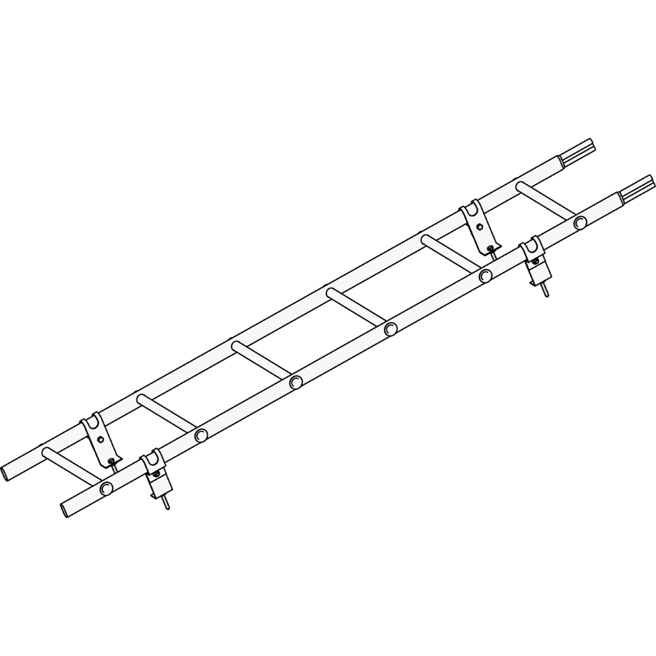 ЛЕСТНИЦА КРОВЕЛЬНАЯ ROOFSYSTEMS ELITE |  | Длина, мм. | 1800 | ПОД ЗАКАЗ
 |  | Ширина полотна, мм | 400
 |  | Толщина стенки трубы, мм. | 0,9-1,1 ГОСТ 8644-68
 |  | Толщина крепления лестницы, мм | 1.8
 |  | Материал крепления лестницы | сталь х/к марки 08пс ГОСТ 16523-97
 |  | Цветовая гамма | RAL 9005 (Глубокий черный)
 |  | Покрытие | краска порошковая полиэфирная для наружных работ. Толщина покрытия 65 мкм
 |  | Вес изделия, кг | 4.8
 |  | Комплектация | Полотно лестницы ELITE 400 1,8 м - 1шт Крепление лестницы на кровлю ELITE - 4шт Комплект крепежа № ЛК/1 Саморез 8х50 глухарь - 4шт Болт М8х16 - 4шт Гайка М8 - 4шт Прокладка ЕПДМ резиновая 4 мм - 4шт Заглушка 40х20 - 2шт Заглушка Ø18 - 4шт
 |  | Применение | металлочерепица, гибкая черепица, профнастил с высотой волны не более 75 мм (свыше 75 мм и сэндвич-панель при использовании опоры-переходника)
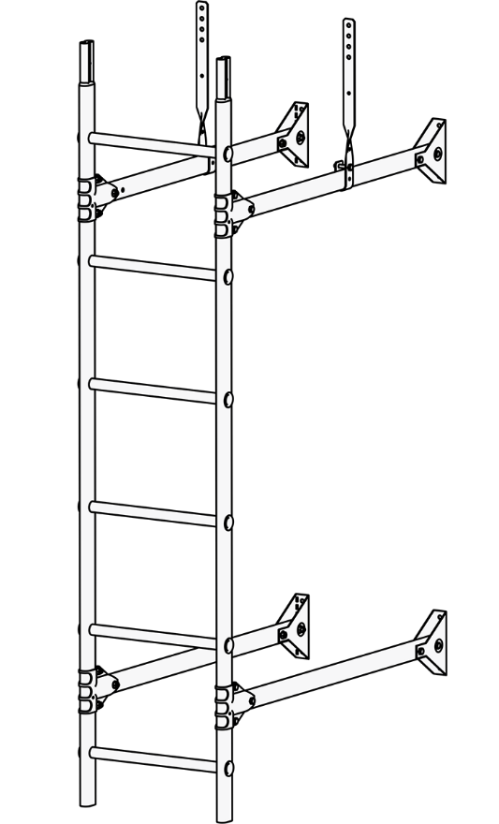 ЛЕСТНИЦА СТЕНОВАЯ ROOFSYSTEMS PRESTIGE ZN |  | Длина, мм. | 3000 | ПОД ЗАКАЗ
 |  | Ширина полотна, мм | 400
 |  | Толщина стенки трубы, мм. | 1,0-1,1 мм ГОСТ 8644-68
 |  | Толщина крепления лестницы, мм | 2
 |  | Материал крепления лестницы | сталь горячеоцинкованная марки 02 ГОСТ 52246-2004
 |  | Цветовая гамма | RAL 9005 (Глубокий черный)
 |  | Покрытие | краска порошковая полиэфирная для наружных работ. Толщина покрытия 65 мкм
 |  | Комплектация | Полотно лестницы PRESTIGE 400/600 1,2 м/1,8 м/3,0 м - 1шт Удлинитель лестницы PRESTIGE 0,9 м - 4шт Крепление лестницы к стене PRESTIGE - 4шт Крепление краб PRESTIGE - 4шт Крепление лестницы к карнизу - 2шт Комплект крепежа № ЛС Болт М8х401 - 6шт Болт М8х16 - 8шт Гайка М82 - 4шт

2026-05-27 | ЭЛЕМЕНТЫ БЕЗОПАСНОСТИ КРОВЛИ
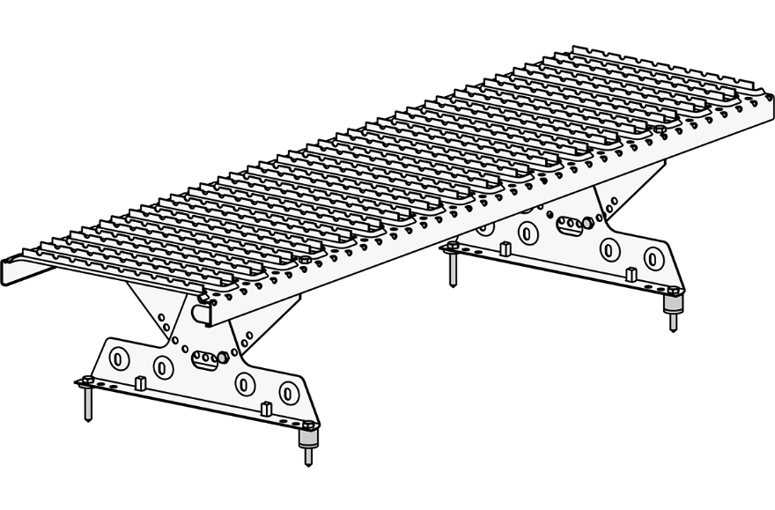 МОСТИК КРОВЕЛЬНЫЙ ROOFSYSTEMS ELITE |  | Длина, мм. | 1200 | 3,893
 |  | Ширина полотна, мм | 330
 |  | Рабочая ширина полотна (ширина насечек противоскольжения), мм | 286
 |  | Толщина полотна и опор, мм. | 1.8
 |  | Материал опор | сталь х/к марки 08пс ГОСТ 16523-97
 |  | Цветовая гамма | RAL 9005 (Глубокий черный)
 |  | Покрытие | краска порошковая полиэфирная для наружных работ
 |  | Комплектация | Полотно мостика ELITE 330/1,2 м - 1шт Опора ELITE NEXT - 2шт Опора мостика кровельного ELITE NEW (верхняя) - 2шт Комплект крепежа № М2/1 Саморез 8х50 глухарь - 4шт Болт М8х16 - 8шт Гайка М8 - 8шт Прокладка ЕПДМ резиновая 4 мм - 4шт Втулка пластиковая - 2шт
 |  | Применение | металлочерепица, гибкая черепица, профнастил и сэндвич-панель (при использовании планки-переходника)

